баг-репорт
ID | Краткое описание | Подробное описание | Шаги воспроизведения | ФР | ОР | Вложения | Важность | Приоритет | Статус | Окружения
BR-1 | Нет перевода между своими счетами со счета на зарплатную карту |  | 1. Успешная авторизация. | Не осуществляется между своими счетами со счета на зарплатную карту | Перевод на зарплатную карту указанной суммы |  | Major | Средний | Новый | ОС: Win 11 Chrome 116.0.5845.141
 |  |  | 2. Перейти в раздел "платежи и переводы"
 |  |  | 3. Открыть раздел "переводы"
 |  |  | 1. Нажать на кнопку "Между своими счетами"
 |  |  | 2. Выбрать номер счета в выпадающем списке "Со счета"
 |  |  | 3. Выбрать зарплатный счет
 |  |  | 4. Указать дату
 |  |  | 5. Указать сумму
BR-2 | Нет перевода на карту с карты по номеру телефона |  | 1. Успешная авторизация. | Не осуществляется перевод на карту с выбранной карты по номеру телефона по системе платежей виза | Перевод на карту указанной суммы | 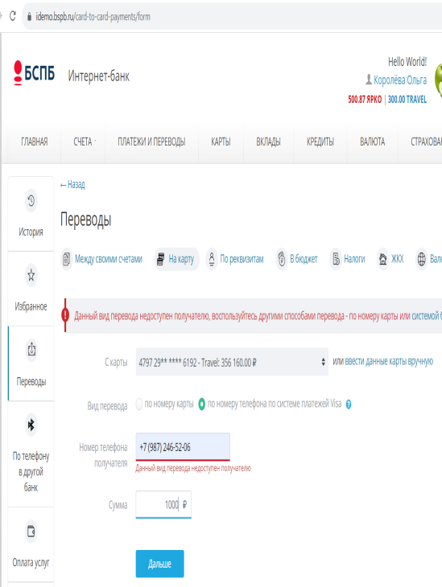 | Major | Средний | Новый | ОС: Win 11 Chrome 116.0.5845.141
 |  |  | 2. Перейти в раздел "платежи и переводы"
 |  |  | 3. Открыть раздел "переводы"
 |  |  | 1. Нажать кнопку "на карту"
 |  |  | 2. Выбрать из выпадающего списка номер карты
 |  |  | 3. Выбрать вид перевода по номеру телефона по системе платежей Visa
 |  |  | 4. Ввести валидный номер телефона
 |  |  | 5. Указать сумму
BR-3 | Не добавляется карта другого банка в разделе карты |  | 1. Успешная авторизация. | Не добавляется карта другого банка в разделе карты | Карта другого банка добавляется в разделе карты |  | Major | Средний | Новый | ОС: Win 11 Chrome 116.0.5845.141
 |  |  | 2. Перейти в раздел "карты"
 |  |  | 1. Нажать на кнопку "Добавить карту другого банка"
 |  |  | 2. Заполнить поле "Имя на карте"
 |  |  | 3. Заполнить поле "номер карты"
 |  |  | 4. Заполнить поле срок действия
 |  |  | 5. Ввести в поле код CVV
BR-4 | Актуализация паспорта в банк невозможна при загрузке файла rar |  | 1. Успешная авторизация | Выбранный формат rar не позволяет сформировать заявление в банк | Отправка нового заявления в банк с просьбой об актуализации паспорта | 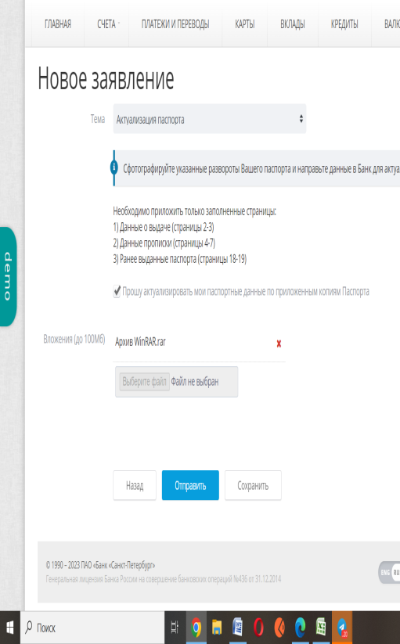 | Minor | Средний | Новый | ОС: Win 11 Chrome 116.0.5845.141
 |  |  | 2. Зайти в раздел "Переписка с банком"
 |  |  | 3. Нажать на кнопку "Новое заявление"
 |  |  | 4. Выбрать тему "актуализация паспорта"
 |  |  | 5. Вложить файл формата rar
 |  |  | 6. Поставить обязательную галочку напротив поля о просьбе актуализации данных по копиям паспорта
 |  |  | 7. Нажать кнопку "Отправить"
BR-5 | Актуализация паспорта в банк невозможна при вложении 2 файлов JPEG |  | 1. Успешная авторизация | Нельзя сформировать заявление в банк об актуализации паспорта двумя вложенными файлами JPEG | Отправка нового заявления в банк с просьбой об актуализации паспорта |  | Minor | Средний | Новый | ОС: Win 11 Chrome 116.0.5845.141
 |  |  | 2. Зайти в раздел "Переписка с банком"
 |  |  | 3. Нажать на кнопку "Новое заявление"
 |  |  | 4. Выбрать тему "актуализация паспорта"
 |  |  | 5. Вложить 2 файла формата JPEG
 |  |  | 6. Поставить обязательную галочку напротив поля о просьбе актуализации данных по копиям паспорта
 |  |  | 7. Нажать кнопку "Отправить"

